Planilha1
 | Descrição | Unidade | MD300L | TM130 | OBSERVAÇÕES
 | Comprimento da lança | metros | Tabela | Tabela
 | Ângulo da lança | graus | * | * | O angulo da lança é em relação a horizontal (Vide gráficoda tabela de carga)
 | Raio de operação | metros | * | * | -
 | Ângulo da JIB | graus | * | Não tem | O angulo da JIB é em relação a lança principal (Vide gráficoda tabela de carga)
 | Comprimento da JIB | metros | * | Não tem | -
 | Quadrante de operação | graus | Vide Figuras A e B | Zona 1 e Zona 2 | Dependendo do quadrante o aplicativo deve identificar se há capacidade de operação
 | Uso da JIB | Caixa de seleção | ** | Não tem | -
 | Carga içada | kg/toneladas | *** |  | -
 | Massa da lingada | kg/toneladas | *** |  | -
 | Massa do cabo de aço | kg/toneladas | *** |  | -
 | Balancim | kg/toneladas | ****
 | Altura do pé da lança | metros | 3.0 | 2.8 | -
 | Recuo do pé da lança | metros | 1.4 | zero | -
 | Somatório das cargas | kg/toneladas | Soma das informações das células B7+B8+B9+B10 |  | -
 | SEMPRE UTILIZAR A TABELA DE CARGA PARA VERIFICAÇÃO DAS CAPACIDADES, LEVANDO EM CONSIDERAÇÃO A RESISTÊNCIA ESTRUTURAL OU TOMBAMENTO DO GUINDASTE
 | * Informações que devem ser obtidas de acordo com a manipulação do guindaste no aplicativo
 | *** Deve haver um campo para lançamento dessa informação
 | ** Deve haver uma caixa de seleção para essa informação
 | **** Deve haver uma caixa de seleção para essa informação e um campo para inserção da massa do balancim

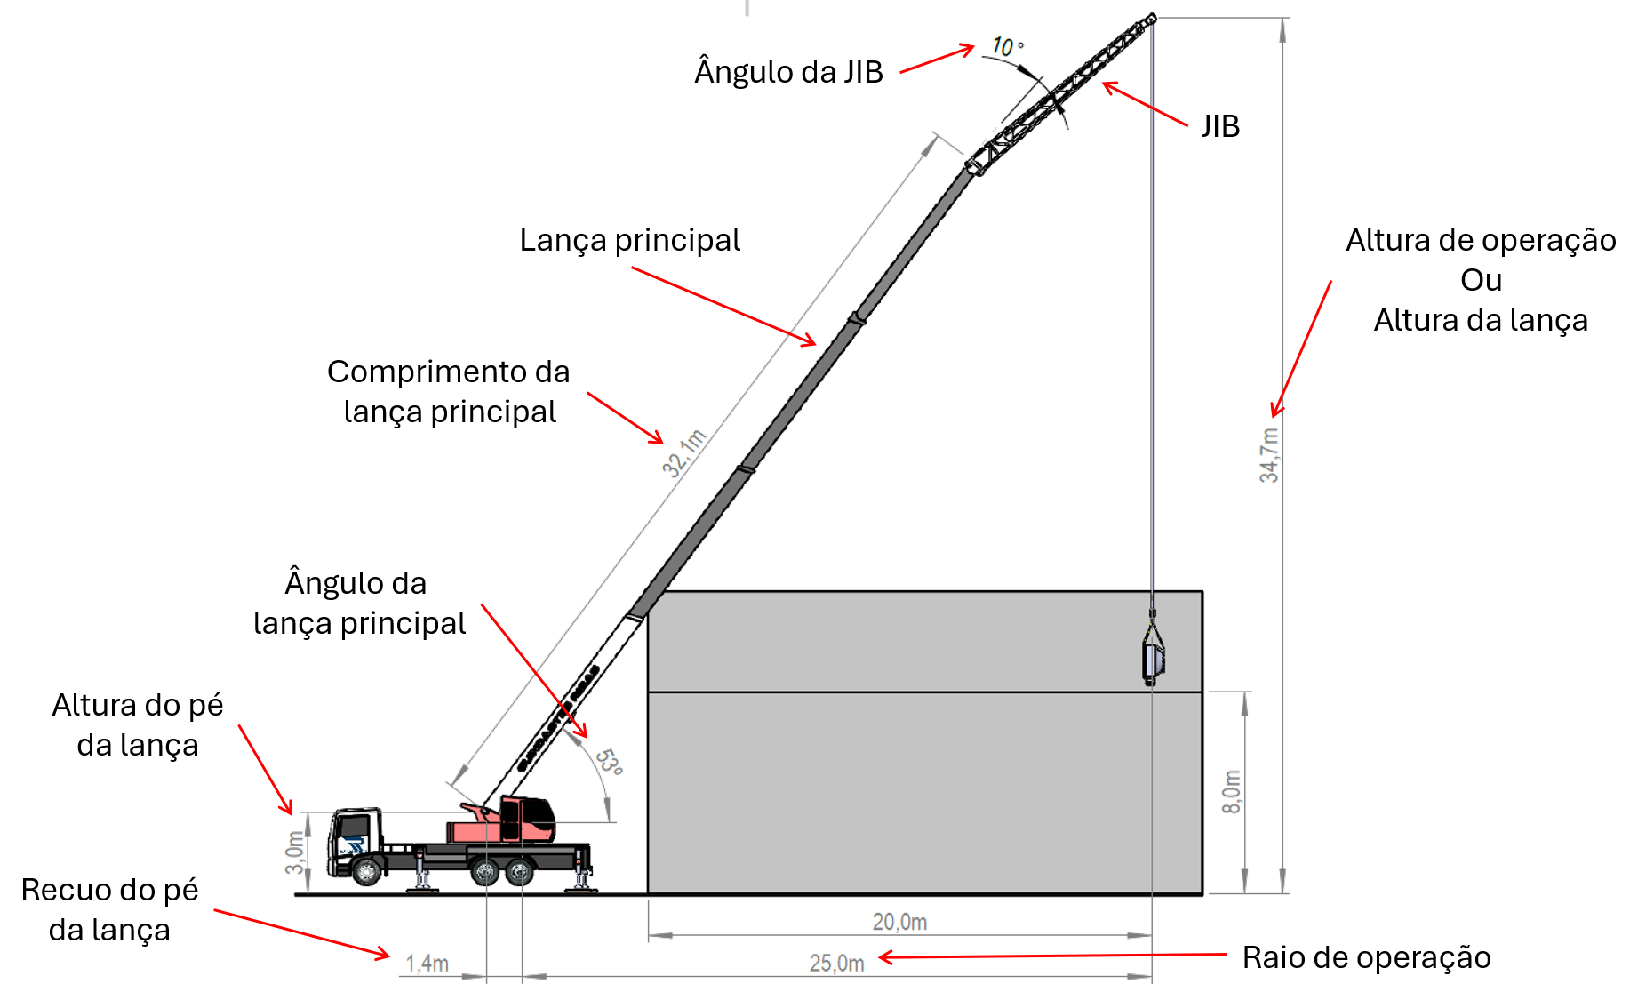
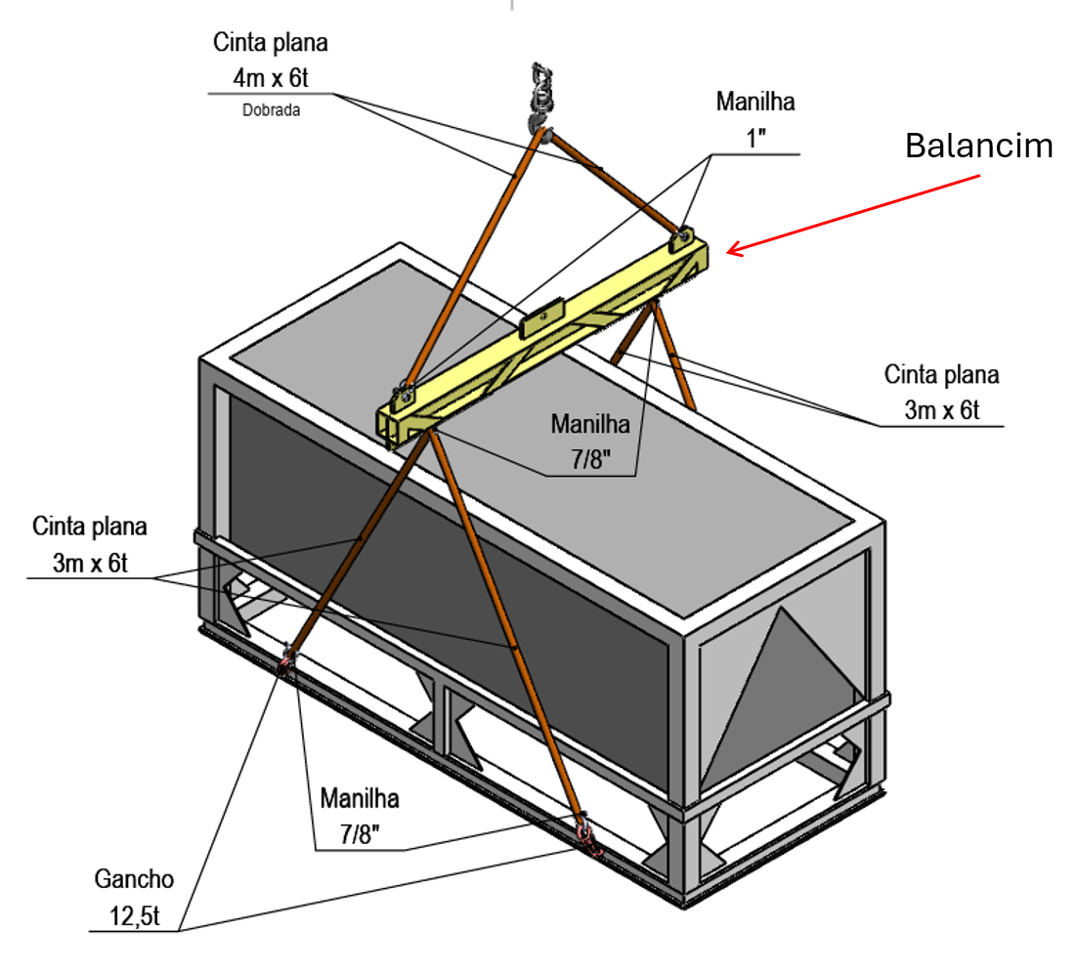
MD 300L | Figura A (Frontal)
 | Figura B (Lateral e Traseira)
TM 130

